3.1.抽出パターン適用ガイドライン
3.1.抽出パターン適用ガイドライン

 | ■概要
 |  | 深層学習を用いて画像をクラス分類する場合、画像の取り扱いやアーキテクチャの選択が重要になる。
 |  | 本パターンを適用することで、初学者でも一定の精度を持つ画像分類モデルを構築することができる。

 | ■パターンガイド
 |  | 下図の通り、ビジネス要件を基に、
 |  |  | ・データセットによるパターン選択
 |  |  | ・アーキテクチャによるパターン選択
 |  | を行い、モデルを構築していく。

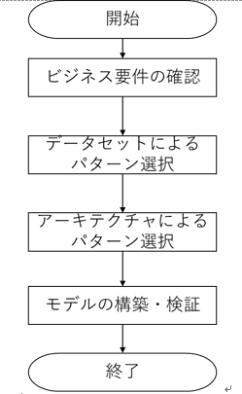
 |  |  |  |  | ガイドライン | 詳細説明(論文を参照)

 |  |  |  |  | 3.2.ビジネス要件の確認 | 3.2章 ビジネス要件の確認 ■List of Business Requirement
 |  |  |  |  | シート | https://drive.google.com/open?id=1oSBLfCzysYTqprWWp2xkEdDdePQx7__3

 |  |  |  |  | 3.3.データセットによるパターン選択 | 3.3章 データセットによるパターン抽出 Table4/5
 |  |  |  |  | シート | https://drive.google.com/open?id=18UYrHVqtLcSG5GpmPEA6qDNEenCixDlILhC1jDfNVfY
 |  |  |  |  |  | パターン整理シート ■データセットパターン抽出

 |  |  |  |  | 3.4.アーキテクチャによるパターン選択 | 3.4章 アーキテクチャによるパターン抽出 Table9
 |  |  |  |  | シート | https://drive.google.com/open?id=1kCBrSIfqRTxd84dEz2O8lx3ZQ3zTdpSD

 |  |  |  |  | 3.5.モデルの構築 | （共通コード）
 |  |  |  |  | シート | https://github.com/topse2019-kaggle/team/tree/master/nishikawa/src/pytorch/lib

 |  |  |  | 3.1章 抽出パターンの概要
 |  |  |  | Fig.2 抽出したパターン選択のフロー

【3.3参考】Data Augmentation手法の説明
【参考】Data Augmentation手法の説明
 |  |  | 処理イメージ |  |  | Library
 | Data Augmentation手法 | 処理内容 | 適用前 | 適用後 | 使用上の注意 | pytorch
 | Random Horizontal Flip | 一定確率で水平方向に反転させる。 |  |  |  | torchvision.transforms.RandomHorizontalFlip(p=0.5) | pの確率で適用
 | Random Vertical Flip | 一定確率で垂直方向に反転させる。 |  |  |  | torchvision.transforms.RandomVerticalFlip(p=0.5) | pの確率で適用
 | Random Rotation | 指定した角度の範囲内でランダムに回転させる。 |  | 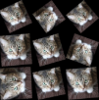 |  | torchvision.transforms.RandomRotation(degrees, resample=False, expand=False, center=None, fill=0) | +/-degrees度の回転
 | Random Perspective | 一定確率で透視変換する。(3次元軸の回転のイメージ) |  | サンプルがない |  | torchvision.transforms.RandomPerspective(distortion_scale=0.5, p=0.5, interpolation=3) | pの確率で適用
 | Random Crop | 指定したサイズをランダムに切り抜く。 |  | 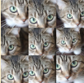 |  | torchvision.transforms.RandomResizedCrop(size, scale=(0.08, 1.0), ratio=(0.75, 1.3333333333333333), interpolation=2) | 切り抜き→リサイズの順。 切り抜くサイズがランダム。 元の画像のサイズに対してscaleの範囲の比率で画像を切り抜く。
 | Random Erasing | ランダムな箇所をランダムな画素でマスクする。 |  | 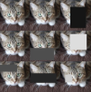 |  | torchvision.transforms.RandomErasing(p=0.5, scale=(0.02, 0.33), ratio=(0.3, 3.3), value=0, inplace=False) | pの確率で適用 元の画像のサイズに対してscaleの範囲の比率でEraseする。 Eraseするエリアのアスペクト比はratio。

 |  |  | ※公式な成果物ではないのでネット上の画像でもよいと判断

【3.4参考】アーキテクチャ説明(VGG)
【3.4参考】アーキテクチャ説明

 | １．VGGNet (VGG16/VGG19)

 |  | １－１．経歴
 |  |  | VGGNetは、2014年のILSVRC (ImageNet Large Scale Visual Recognition Challenge)で2位の認識精度を達成したモデル。
 |  |  | オックスフォード大学のVGG (Visual Geometry Group)チームが考案。
 |  |  | 研究チームの名称がそのままネットワークの名前になっている。
 |  |  | AlexNet(※)をより深くした、畳み込み層とプーリング層から成るシンプルなモデル。
 |  |  | 畳み込み層や全結合層のように重みがある層を16層、もしくは19層重ねたもの。
 |  |  | →VGG16やVGG19と呼ばれる。

 |  |  | シンプルなモデルアーキテクチャであり、現在においてもベースラインのモデルとして利用される。
 |  |  | またクラス分類以外のタスクのベースネットワークや特徴抽出器としても利用されている。
 |  |  | 学習済みモデルも配布されている。

 |  |  | (※)AlexNet
 |  |  | 2012年のILSVRCで優勝したモデル。
 |  |  | Alex Krizhevsky氏によって提案された。
 |  |  | 物体認識に深層学習の概念および畳み込みニューラルネットワークの概念を初めて取り入れたアーキテクチャ。
 |  |  | 従来に比較して飛躍的な認識性能の向上を果たし、以後の物体認識問題の性能改善のブレイクスルーとなった。
 |  |  | 原論文: https://papers.nips.cc/paper/4824-imagenet-classification-with-deep-convolutional-neural-networks.pdf

 |  | １－２．目的
 |  |  | CNNの深さがどのように性能に影響するかを明らかにすることである。
 |  |  | →ネットワークの深さを増加させていくとコンスタントに精度が改善することを示した。

 |  | １－３．アーキテクチャ設計(コンセプト)
 |  |  | ・入力サイズは224x224x3
 |  |  | ・カーネルサイズ3×3（一部1×1）の畳み込みのみを利用する
 |  |  | ・同一出力チャネル数の畳み込み層を幾つか重ねた後にmax poolingにより特徴マップを半分に縮小する
 |  |  | max poolingの後の畳み込み層の出力チャネル数を2倍に増加させる

 |  |  | →3×3畳み込み層は、モデルアーキテクチャをシンプルにするだけではなく、より大きなカーネルサイズの畳み込み層を利用する場合と比較して、表現能力とパラメータ数のトレードオフを改善する効果がある。
 |  |  | 画像の特徴量を抽出するために有用。(4096次元)

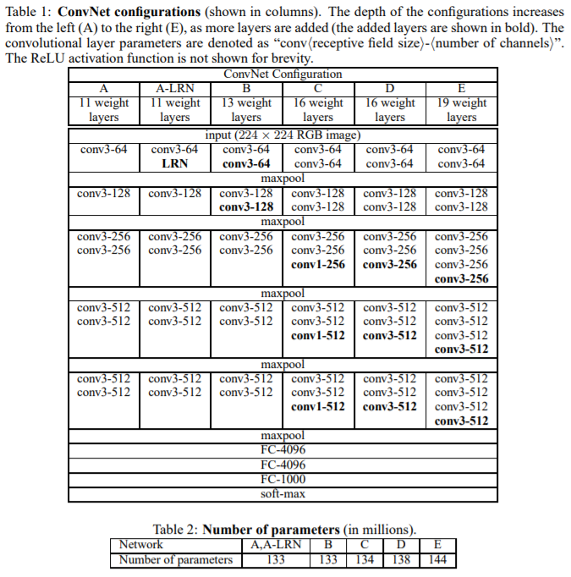
 |  | １－４．アーキテクチャの詳細
 |  |  | VGGの全体像

 |  |  | 引用元：https://www.robots.ox.ac.uk/~vgg/publications/2015/Simonyan15/simonyan15.pdf

 |  | １－５．VGG16 (ConvNet Configuration D)概略図
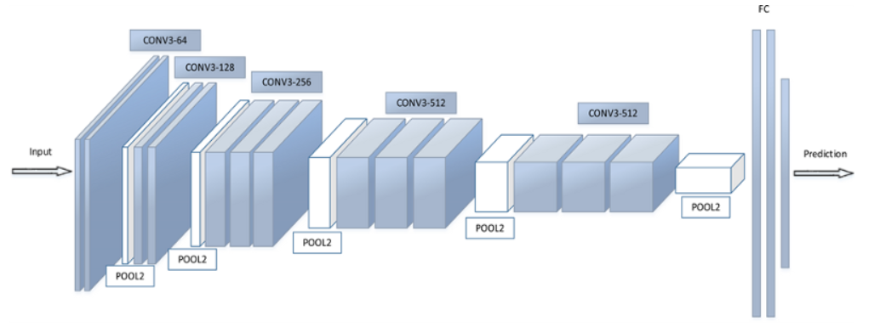
 |  |  | 16層=畳み込みx13+全結合x3
 |  |  | (畳み込みx2 + プーリングx1 +
 |  |  | 畳み込みx2 + プーリングx1 +
 |  |  | 畳み込みx3 + プーリングx1 +
 |  |  | 畳み込みx3 + プーリングx1 +
 |  |  | 畳み込みx3 + プーリングx1 +
 |  |  | 全結合x3)

 |  |  |  | 引用元：https://www.kaggle.com/shivamb/cnn-architectures-vgg-resnet-inception-tl

 |  | １－６．VGG19 (ConvNet Configuration E)概略図
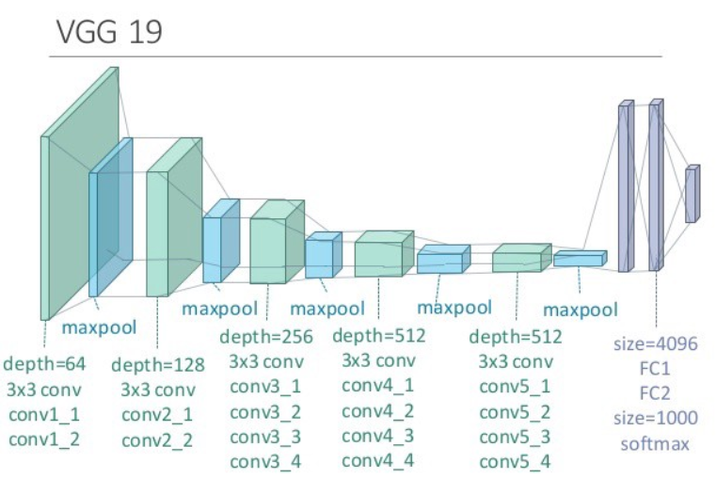
 |  |  | 16層=畳み込みx16+全結合x3
 |  |  | (畳み込みx2 + プーリングx1 +
 |  |  | 畳み込みx2 + プーリングx1 +
 |  |  | 畳み込みx4 + プーリングx1 +
 |  |  | 畳み込みx4 + プーリングx1 +
 |  |  | 畳み込みx4 + プーリングx1 +
 |  |  | 全結合x3)

 |  | １－７．性能
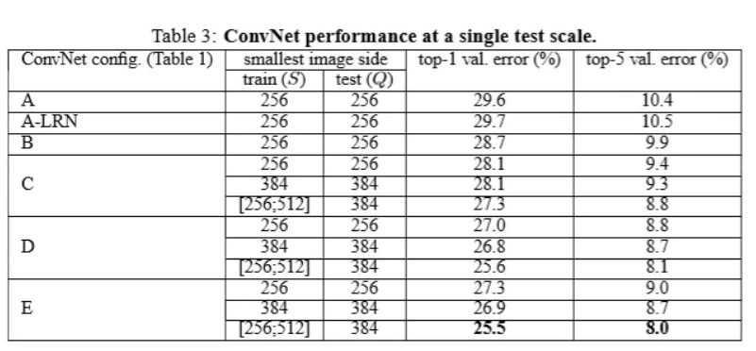

 |  |  | 引用元：https://www.robots.ox.ac.uk/~vgg/publications/2015/Simonyan15/simonyan15.pdf

 |  | １－８．モデル
 |  |  | （PyTorchにて実行）
 |  |  | from keras.applications.vgg16 import VGG16 model = VGG16(include_top=True, weights='imagenet', input_tensor=None, input_shape=None) model.summary()

 |  |  | _________________________________________________________________
 |  |  | Layer (type) Output Shape Param #
 |  |  | ’=================================================================
 |  |  | input_2 (InputLayer) (None, 224, 224, 3) 0
 |  |  | _________________________________________________________________
 |  |  | block1_conv1 (Conv2D) (None, 224, 224, 64) 1792
 |  |  | _________________________________________________________________
 |  |  | block1_conv2 (Conv2D) (None, 224, 224, 64) 36928
 |  |  | _________________________________________________________________
 |  |  | block1_pool (MaxPooling2D) (None, 112, 112, 64) 0
 |  |  | _________________________________________________________________
 |  |  | block2_conv1 (Conv2D) (None, 112, 112, 128) 73856
 |  |  | _________________________________________________________________
 |  |  | block2_conv2 (Conv2D) (None, 112, 112, 128) 147584
 |  |  | _________________________________________________________________
 |  |  | block2_pool (MaxPooling2D) (None, 56, 56, 128) 0
 |  |  | _________________________________________________________________
 |  |  | block3_conv1 (Conv2D) (None, 56, 56, 256) 295168
 |  |  | _________________________________________________________________
 |  |  | block3_conv2 (Conv2D) (None, 56, 56, 256) 590080
 |  |  | _________________________________________________________________
 |  |  | block3_conv3 (Conv2D) (None, 56, 56, 256) 590080
 |  |  | _________________________________________________________________
 |  |  | block3_pool (MaxPooling2D) (None, 28, 28, 256) 0
 |  |  | _________________________________________________________________
 |  |  | block4_conv1 (Conv2D) (None, 28, 28, 512) 1180160
 |  |  | _________________________________________________________________
 |  |  | block4_conv2 (Conv2D) (None, 28, 28, 512) 2359808
 |  |  | _________________________________________________________________
 |  |  | block4_conv3 (Conv2D) (None, 28, 28, 512) 2359808
 |  |  | _________________________________________________________________
 |  |  | block4_pool (MaxPooling2D) (None, 14, 14, 512) 0
 |  |  | _________________________________________________________________
 |  |  | block5_conv1 (Conv2D) (None, 14, 14, 512) 2359808
 |  |  | _________________________________________________________________
 |  |  | block5_conv2 (Conv2D) (None, 14, 14, 512) 2359808
 |  |  | _________________________________________________________________
 |  |  | block5_conv3 (Conv2D) (None, 14, 14, 512) 2359808
 |  |  | _________________________________________________________________
 |  |  | block5_pool (MaxPooling2D) (None, 7, 7, 512) 0
 |  |  | _________________________________________________________________
 |  |  | flatten (Flatten) (None, 25088) 0
 |  |  | _________________________________________________________________
 |  |  | fc1 (Dense) (None, 4096) 102764544
 |  |  | _________________________________________________________________
 |  |  | fc2 (Dense) (None, 4096) 16781312
 |  |  | _________________________________________________________________
 |  |  | predictions (Dense) (None, 1000) 4097000
 |  |  | ’=================================================================
 |  |  | Total params: 138,357,544
 |  |  | Trainable params: 138,357,544
 |  |  | Non-trainable params: 0
 |  |  | _________________________________________________________________

 |  |  | ・パラメータ数が多いため、実行環境（メモリなど）には比較的高い性能が要求される。
 |  |  | ・また、学習済みの重みデータのサイズも大きくなる。
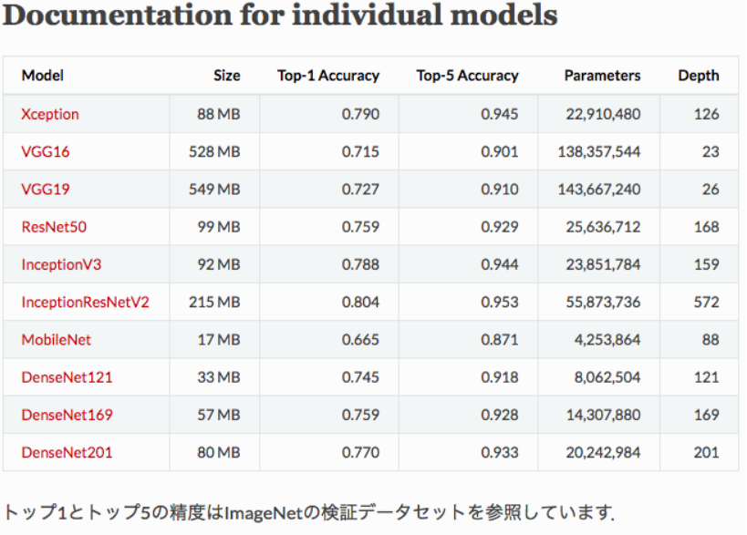

 |  |  | 引用元：https://keras.io/ja/applications/#_2

 | 原サイト
 | http://www.robots.ox.ac.uk/~vgg/publications/2015/Simonyan15/
 | 原論文
 | https://www.robots.ox.ac.uk/~vgg/publications/2015/Simonyan15/simonyan15.pdf

 | 参考サイト
 | https://www.kaggle.com/shivamb/cnn-architectures-vgg-resnet-inception-tl
 | https://qiita.com/MuAuan/items/86a56637a1ebf455e180
 | http://thunders1028.hatenablog.com/entry/2017/11/01/035609
 | https://qiita.com/yu4u/items/7e93c454c9410c4b5427
 | http://torch.classcat.com/2018/08/07/pytorch-041-examples-oxf17-vgg/
 | http://aidiary.hatenablog.com/entry/20180212/1518404395
 | http://aidiary.hatenablog.com/entry/20170104/1483535144
 | https://plant-raspberrypi3.hatenablog.com/entry/2018/04/23/233201
 | https://axa.biopapyrus.jp/deep-learning/app/image-classification/alexnet.html

【3.4参考】アーキテクチャ説明(ResNet)
【3.4参考】アーキテクチャ説明

 | ２．ResNet

 |  | ２－１．経歴
 |  |  | Microsoft Research(現Facebook AI Research)のKaiming He氏が2015年に考案したニューラルネットワークのモデルであり、2015年のILSVRCで1位の認識精度を達成した。
 |  |  | ResNetはこれまでVery Deepと呼ばれていたVGGNetの16、19層やGoogLeNetの22層を大きく上回る152層まで深くすることに成功した。

 |  | ２－２．目的
 |  |  | CNNにおいて、ネットワークの層の深さは重要であり深いほど精度が上がるとされているが、より深いネットワークを学習させようとすると精度が劣化することが知られている。

 |  |  | （出典: [1512.03385] Deep Residual Learning for Image Recognition）

 |  |  | 上図のように、層を深くした方（56-layer）の精度が悪くなっており、過学習が発生しているわけではないことが分かる。
 |  |  | 層を深くすると性能が劣化する問題の原因は「勾配消失」問題にあるとされており、ResNetでは、この問題に対して解決を目指す。

 |  | ２－３．アーキテクチャ設計（コンセプト）
 |  |  | ResNetは、残差を用いたショートカット構造のあるブロックを繰り返し積み重ねることで構成されている。
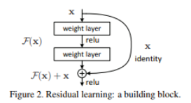

 |  |  | （出典: [1512.03385] Deep Residual Learning for Image Recognition）

 |  |  | ショートカット構造では、入力された情報（x）といくつかの畳み込み層を経て処理された情報（F(x)）を足し合わせ、それを次のブロックへの入力値とする。
 |  |  | これにより、前回の入力値の情報を残しつつ、かつ勾配を維持することができる。
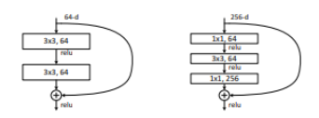

 |  |  | （出典: [1512.03385] Deep Residual Learning for Image Recognition）

 |  |  | ショートカット構造のブロックには上図のように2種類あり、前後に1×1の畳み込み層を入れ込んだ右をBottleneckブロックといい、
 |  |  | ResNet-50以降のバージョンではこちらが使用されている。
 |  |  | 両者は同じパラメータ数でありながら、Bottleneckブロックは最初に1×1の畳み込み層を入れることでチャネル数を削減し、軽量版となっている。

 |  | ２－４．アーキテクチャ詳細
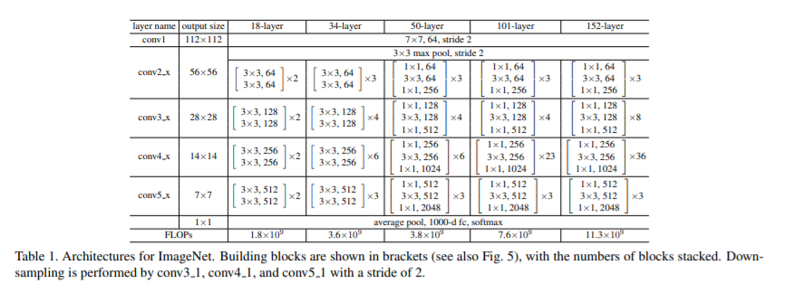

 |  |  | （出典: [1512.03385] Deep Residual Learning for Image Recognition）

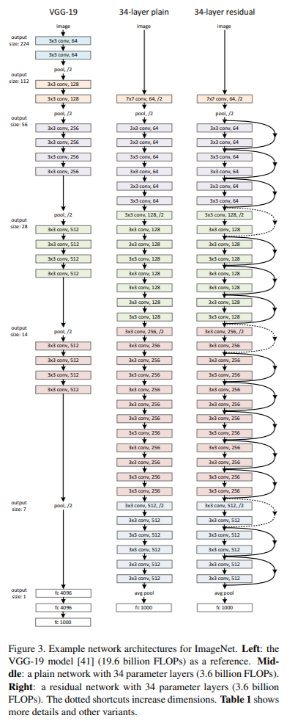
 |  | ２－５．概略図
 |  |  |  | 左図の右端がResNetのネットワークであり、34層のバージョンである。
 |  |  |  | 始めに、7×7の畳み込み層とMaxPooling層の後は、「3×3の畳み込み層×2」で構成された残差ブロックを繰り返している。
 |  |  |  | 最終、Global Avarage Pooling層を経て展開され、SofMax関数によりクラス分類されている。

 |  |  | （出典: [1512.03385] Deep Residual Learning for Image Recognition）

 |  | ２－６．他ネットワークとの性能比較
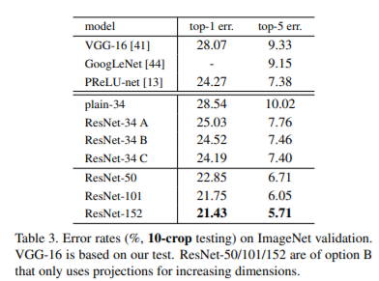

 |  |  | （出典: [1512.03385] Deep Residual Learning for Image Recognition）

 | 参考
 | [1512.03385] Deep Residual Learning for Image Recognition
 | https://www.kumilog.net/entry/resnet-paper

【3.4参考】アーキテクチャ説明(Inception)
【3.4参考】アーキテクチャ説明

 | ３．Inception（GoogLeNet）

 |  | ３－１．経歴
 |  |  | Microsoft Research(現Facebook AI Research)のKaiming He氏が2015年に考案したニューラルネットワークのモデルであり、2015年のILSVRCで1位の認識精度を達成した。
 |  |  | ResNetはこれまでVery Deepと呼ばれていたVGGNetの16、19層やGoogLeNetの22層を大きく上回る152層まで深くすることに成功した。

 |  | ３－２．目的
 |  |  | 層を深くすることで分類の性能が向上するが、単純に層を深くすると過学習を起こしてしまう。
 |  |  | その課題を解決するためにInceptionモジュールが開発され、
 |  |  | Inceptionモジュールを重ねていくことで層を深くすることに成功した。

 |  | ３－３．アーキテクチャ設計（コンセプト）
 |  |  | ・Inceptionモジュールを導入している。
 |  |  | Inceptionモジュール(図1)は並列の畳み込み層で構成されたネットワークのことである。
 |  |  | GoogLeNetはこのInceptionモジュールを組み合わせて作られている。
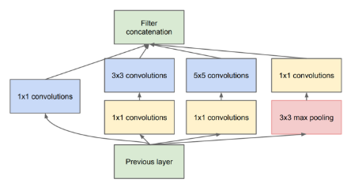

 |  |  | 図1.Inceptionモジュール

 |  |  | ・global average poolingを導入している
 |  |  | ・全体で22層で構成されている

 |  | ３－４．アーキテクチャの詳細
 |  |  | Inceptionモジュールを組み合わせて作成されたGoogLeNetは下図であり、全22層のネットワークとなっている。
 |  |  | 下表（表1）が22層のGoogLeNetのアーキテクチャである。
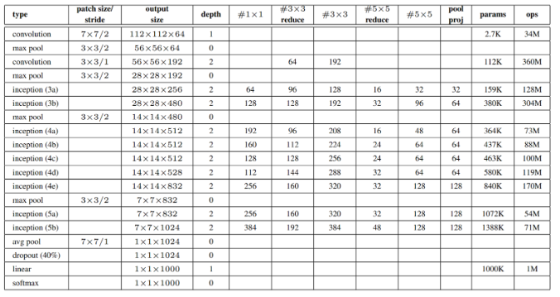

 |  |  | 表1.アーキテクチャモデル

 |  |  | 図2.GoogLeNetのネットワーク図

 |  | ３－５．アーキテクチャの性能
 |  |  | 下表（表2）は、ILSVRC 2014 Classification Challengeにおいて、各モデルでのエラー率である。
 |  |  | VGGと比べてエラー率が低いことがわかる。
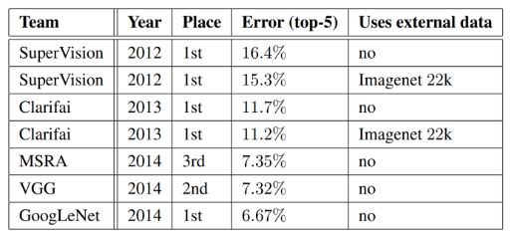

 |  |  | 表2.ImageNetのエラー率

 | 参考
 | ・GoogLeNetの論文（https://arxiv.org/pdf/1409.4842.pdf）
 | ・GoogLeNet / Inception @ 農業情報（https://axa.biopapyrus.jp/deep-learning/app/image-classification/googlenet.html）

